Escala
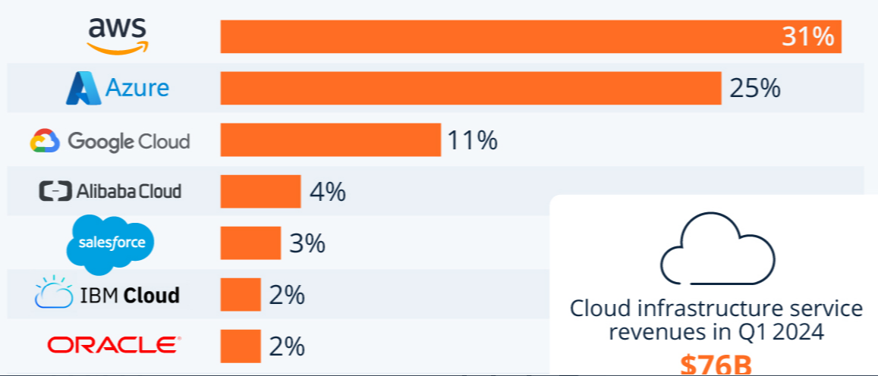

Computadores
FICHAS TECNICAS HARDWARE Y SOFTWARE
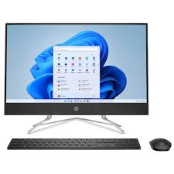 #VALUE! |  | Especificaciones Tecnicas
 |  | Marca | HP

 |  | Modelo | All in one 24-cb1026la

 |  | Procesador | Intel Core I5

 |  | Capacidad | Oracle Cloud es una plataforma comercial con un modelo de pago por uso.

 |  | Velocidad del procesador | Hasta 4,4 GHz con tecnología Intel Turbo Boost, 12 MB de caché L3 y 12 subpocesos

 |  | RAM | 8 GB

 |  | SO | Windows

 |  | Version SO | Windows 11

Nucleos | 10 Nucleos | ISO | ISO/IEC 27001, ISO/IEC 27017, ISO/IEC 27018, ISO/IEC 9001.

Puerto USB | 2 Puertos | Garantia | 24 Meses

HDMI | 1 Puerto | Precio | $ 4,300,000

Celulares
FICHAS TECNICAS HARDWARE Y SOFTWARE
 #VALUE! |  | Especificaciones Tecnicas
 |  | Sistema Operativo | Android: Versión 7.0 (Nougat) o superior iOS: Versión 11 o superior

 |  | Cámara | 8 megapíxeles

 |  | Software de Escaneo | Aplicación de Cámara Nativa: Debe soportar escaneo de códigos QR de forma nativa. Aplicaciones de Terceros: Soporte para aplicaciones de escaneo de códigos QR disponibles en Google Play Store o Apple App Store.

 |  | Conectividad | Wi-Fi, Bluetooth

 |  | Pantalla | Tamaño Mínimo: 4.7 pulgadas Resolución Mínima: 720p (1280 x 720 píxeles)

 |  | RAM | 2 GB RAM

 |  | Almacenamiento | 16 GB

 |  | Procesador | Android, iOS

Dispositivos Compatibles | Android: Samsung Galaxy S8 y posteriores Google Pixel 2 y posteriores OnePlus 3T y posteriores Huawei P10 y posteriores Xiaomi Mi 6 y posteriores | iOS: iPhone 6s y posteriores iPhone SE (primera generación) y posteriores iPad (5ª generación) y posteriores iPad Air 2 y posteriores iPad Mini 4 y posteriores

MySql
FICHAS TECNICAS HARDWARE Y SOFTWARE
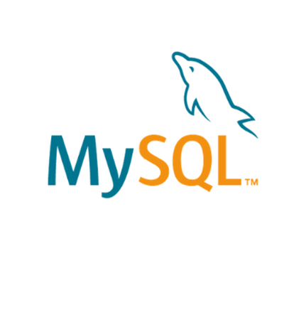 #VALUE! | Especificaciones Tecnicas
 | Desarrollador | Oracle Corporation

 | Modelo | All in one 24-cb1026la

 | Motor de Almacenamiento | InnoDB (soporte transaccional y de recuperación de fallos)

 | Seguridad | Encriptación de datos en reposo y en tránsito, control de acceso basado en roles, auditoría de seguridad

 | Soporte de API y Drivers | JDBC, ODBC, .NET, Python Connector, PHP MySQL

 | Caracteristicas Principales | Alta disponibilidad, escalabilidad, rendimiento optimizado, seguridad avanzada

 | Lenguaje Soportados | SQL estándar, PL/SQL (mediante plugins)

 | Version SO | MySQL 8.0

